信用交易
融资融券市场交易数据统计(2023-11-27)

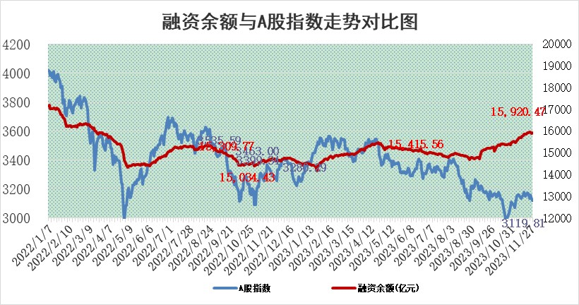
标的证券 | 融资融券余额（亿元） | 融资余额（亿元） | 融券余额（亿元） | 融资买入额（亿元） | 融资融券规模变化（亿元） | 融资余额增幅(‰) | 融券余额增幅(%)
统计数据 | 16,721.67 | 15,920.47 | 792.82 | 606.04 | 14.82 | 0.78 | 0.09

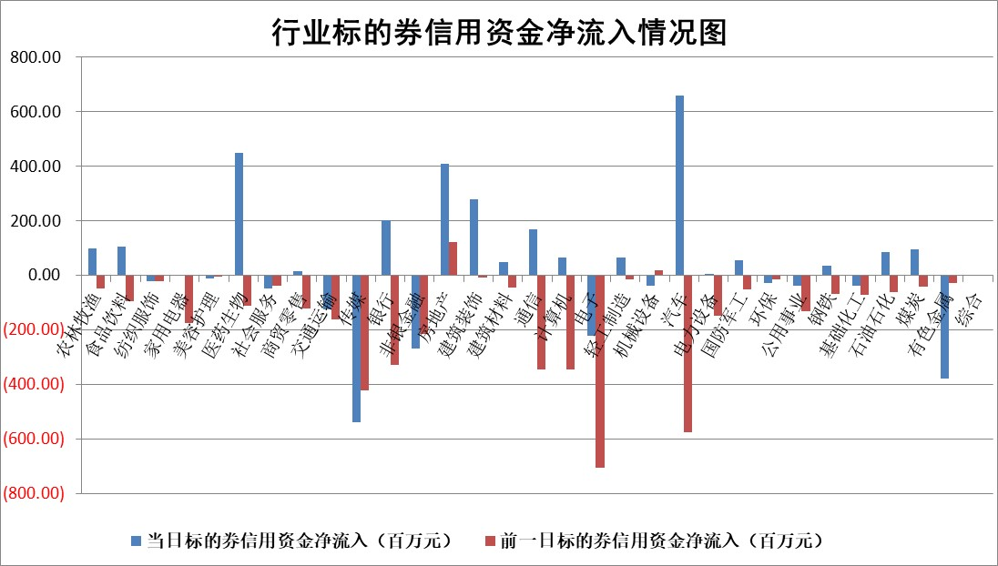

 |  |  |  |  |  |  |  | 2

标的基金代码 | 标的基金简称 | 融资余额/市值(%) | 融资余额增幅(%) | 融资买入额/成交金额(%) | （融资余额净增额-融券余额净增额）/市值(‱) | 融券余额降幅(%) | ABS[（融资余额净增额-融券余额净增额）/市值净增额-1](%)
159902 | 华夏中小板ETF | 0.00 | 0.00 | 0.00 | 0.00 | 0.00 | 100.00
159915 | 易方达创业板ETF | 3.43 | 2.40 | 959.40 | 7.35 | -8.79 | 113.80
159919 | 嘉实沪深300ETF | 3.31 | 1.63 | 13.24 | 5.97 | 15.50 | 108.38
159920 | 华夏恒生ETF | 65.25 | 0.01 | 5.53 | 0.65 | 0.38 | 101.68
159922 | 嘉实中证500ETF | 1.09 | 15.80 | 82.97 | 17.38 | 1.10 | 167.02
159925 | 南方沪深300ETF | 0.19 | 6.39 | 0.12 | 1.12 | 0.00 | 101.41
159928 | 消费ETF | 1.06 | -0.81 | 6.02 | -0.83 | 0.78 | 98.94
159934 | 易方达黄金ETF | 240.42 | -0.54 | 3.14 | -129.80 | 0.00 | 221.61
159939 | 全指信息技术ETF | 0.80 | -2.17 | 7.81 | -4.25 | -31.72 | 111.39
159940 | 全指金融地产ETF | 0.11 | 2.21 | 0.01 | 0.23 | 0.00 | 100.17
159995 | 半导体芯片ETF | 2.69 | -2.74 | 87.53 | -7.50 | 0.49 | 106.65
159997 | 天弘中证电子ETF | 1.96 | 0.64 | 2.73 | 0.63 | -0.87 | 99.27
159998 | 天弘中证计算机主题ETF | 0.61 | 1.59 | 0.04 | 1.07 | 0.49 | 102.19
510050 | 华夏上证50ETF | 8.76 | 1.80 | 405.74 | 14.90 | -12.67 | 119.66
510180 | 华安上证180ETF | 0.52 | -0.18 | 1.61 | -0.09 | 4.02 | 99.88
510880 | 华泰柏瑞红利ETF | 0.34 | 2.51 | 1.91 | 0.90 | 1.95 | 80.97
510900 | 易方达恒生H股ETF | 80.46 | -0.05 | 6.04 | -3.98 | 0.00 | 86.84
511010 | 5年期国债ETF | 12.06 | 1.21 | 0.57 | 14.44 | 0.00 | 1103.48
511380 | 可转债及可交换债券ETF | 7.64 | -4.83 | 16.23 | -38.80 | 0.00 | 292.94
512000 | 全指证券ETF | 7.94 | 0.29 | 23.17 | 3.22 | 2.37 | 103.16
512010 | 沪深300医药卫生ETF | 5.09 | -1.44 | 138.26 | -6.68 | 2.96 | 92.99
512070 | 沪深300非银ETF | 2.30 | -0.69 | 104.10 | -1.81 | -4.00 | 98.38
512400 | 南方中证申万有色金属ETF | 2.80 | 0.39 | 0.40 | 0.26 | -8.80 | 100.35
512580 | 广发中证环保产业ETF | 1.68 | 2.74 | 0.38 | 4.59 | 1.63 | 103.61
512660 | 国泰中证军工ETF | 3.28 | -0.12 | 6.28 | -2.98 | -13.90 | 90.23
512800 | 华宝中证银行ETF | 14.12 | 0.85 | 3.54 | 12.90 | 5.93 | 110.02
512980 | 广发中证传媒ETF | 0.95 | -1.40 | 79.25 | -2.10 | -4.74 | 99.18
515030 | 华夏中证新能源汽车ETF | 2.63 | 4.54 | 89.24 | 14.34 | 9.48 | 110.46
515050 | 华夏中证5G通信主题ETF | 1.28 | -0.09 | 5.87 | -0.33 | -5.84 | 101.50
515070 | 华夏中证人工智能ETF | 2.81 | 2.45 | 4.65 | 6.70 | -0.31 | 92.95
标的股票比较指标 |  | 融资余额/流通A股市值(%) | 融资余额增幅(%) | 融资买入额/成交金额(%) | （融资余额净增额-融券余额净增额）/流通A股市值(‱) | 融券余额降幅(%) | ABS[（融资余额净增额-融券余额净增额）/流通A股市值净增额-1](%)
前十名标的个股 |  | 阳光城 | 合锻智能 | 电投能源 | 云从科技 | 鸿泉物联 | 华是科技
 |  | 搜于特 | 永新光学 | 南玻A | 汇隆新材 | 晶雪节能 | 禾信仪器
 |  | 紫鑫药业 | 横店影视 | 嘉化能源 | 合锻智能 | 华融化学 | 博硕科技
 |  | 嘉凯城 | 汇隆新材 | 汇隆新材 | 鲁抗医药 | 风神股份 | 中环海陆
 |  | 宋都股份 | 中汽股份 | 华钰矿业 | 粤万年青 | 山推股份 | 汉威科技
 |  | 美好置业 | 鲁抗医药 | 三孚新科 | 安联锐视 | 鲁泰A | 麦捷科技
 |  | 中天金融 | 保变电气 | 中再资环 | 亨迪药业 | 文峰股份 | 云从科技
 |  | 庞大集团 | 粤万年青 | 城投控股 | 泰福泵业 | 秦安股份 | 新致软件
 |  | 泽达易盛 | 华阳集团 | 美克家居 | 赛为智能 | 闽东电力 | 神州数码
 |  | 蓝光发展 | 中超控股 | 中山公用 | 中超控股 | 世荣兆业 | 卓锦股份
后十名标的个股 |  | 步步高 | 呈和科技 | 步步高 | 中文在线 | 云内动力 | 南极光
 |  | 鸿达兴业 | 中文在线 | 鸿达兴业 | 亿田智能 | 东风科技 | 邵阳液压
 |  | 天沃科技 | 华康医疗 | 天沃科技 | 润达医疗 | 联合光电 | 华康医疗
 |  | 金圆股份 | 润达医疗 | 金圆股份 | 江苏北人 | 致远新能 | 普蕊斯
 |  | 哈工智能 | 漱玉平民 | 哈工智能 | 热景生物 | 华帝股份 | 上声电子
 |  | 正邦科技 | 英诺特 | 正邦科技 | 富春股份 | 葵花药业 | 汇隆新材
 |  | 华铁股份 | 江苏北人 | 华铁股份 | 康强电子 | 倍轻松 | 鲁抗医药 | ;
 |  | 中国中期 | 亿田智能 | 中国中期 | 海立股份 | 保变电气 | 兴齐眼药
 |  | 慧辰股份 | 热景生物 | 慧辰股份 | 金迪克 | 润欣科技 | 申菱环境
 |  | 新华联 | 拓荆科技 | 新华联 | 华康医疗 | 杰美特 | 金鹰重工
说明：1.以上普通交易数据和信用交易数据皆以交易日收盘后数据为基准；2.上述标的证券总数据只计算标的证券市场总数据，不包括从标的证券中调出去标的证券数据，所以与交易所公布的总值略有不同； 3.上述行业采用申万一级行业分类；4.以上标的基金和标的个股中比较的6个指标值中：前5个（从左至右）为正向指标，值越大排名越靠前；第6个为逆向指标，值越小，排名越靠前；5.第6个指标中ABS[]表示求绝对值，其主要用于考量信用资金相对净流入对股价相对净变化的贡献程度；6.数据来源：wind，交易所。

 | 证券代码 | 新增融资余额 | 融资买入额 | 融资买入增幅前10
远大智能 | 002689 | 28175353 | 42268582 | 199%
亚太股份 | 002284 | 21555247 | 34242865 | 82%
赛诺医疗 | 688108 | 72122899 | 101076547 | 78%
湖南发展 | 000722 | 66023557 | 137112987 | 75%
柘中股份 | 002346 | 14584119 | 36845980 | 58%
国城矿业 | 000688 | 24683149 | 48240585 | 54%
兆新股份 | 002256 | 1985058 | 4066269 | 52%
凯美特气 | 002549 | 33806472 | 61340055 | 52%
华昌达 | 300278 | 13474542 | 19303225 | 48%
新华联 | 000620 | 27311937 | 39201759 | 43%

 | 证券代码 | 新增融资余额 | 融资买入额 | 融资买入增幅前10
兔宝宝 | 002043 | 73310337 | 89923983 | 334%
捷昌驱动 | 603583 | 26026415 | 31686727 | 262%
湘财股份 | 600095 | 94196837 | 132280449 | 252%
中谷物流 | 603565 | 49103883 | 60098371 | 234%
中青宝 | 300052 | 24215352 | 31377809 | 98%
顾家家居 | 603816 | 138518545 | 188424210 | 78%
喜临门 | 603008 | 31503289 | 48351944 | 77%
财信发展 | 000838 | 10831830 | 17666790 | 74%
苏州银行 | 002966 | 10578096 | 19143736 | 72%
金诚信 | 603979 | 23858538 | 36098133 | 60%

